상품제안서
쓰리세븐 디지웰 컴팩트 네일케어 키트 | 상품코드: S41090

 |  |  |  |  |  |  | 02-713-8555 | www.synergygift.co.kr
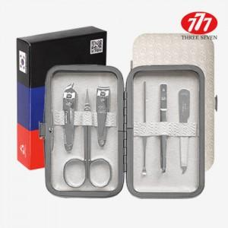

【상세/제작정보】

【인쇄/포장옵션】 | 레이저, DTF필름컬러 / 포장지포장

【공급단가】 | 수량 | 50~ | 100~ | 500~ | 1,000~ | 2,000~
*VAT별도 | 단가 | 5,590원 | 5,500원 | 5,370원 | 5,160원 | 4,940원

【상품 URL】 | https://www.synergygift.co.kr:443/src/goods_detail.php?gdno=41090

